Sheet1

No. imagen | Orientacion (°) | # Tamaño | Presencia de otras herramientas | Imagen lista? | Rango de grados distintos
1 | 0 | 1 | Si 5 |  | 180
2 | 0 | 2
3 | 15 | 3 | Si 7 |  | Divisiones
4 | 15 | 4 |  |  | 12
5 | 30 | 5
6 | 30 | 6 |  |  | Grados por division
7 | 45 | 7 |  |  | 15
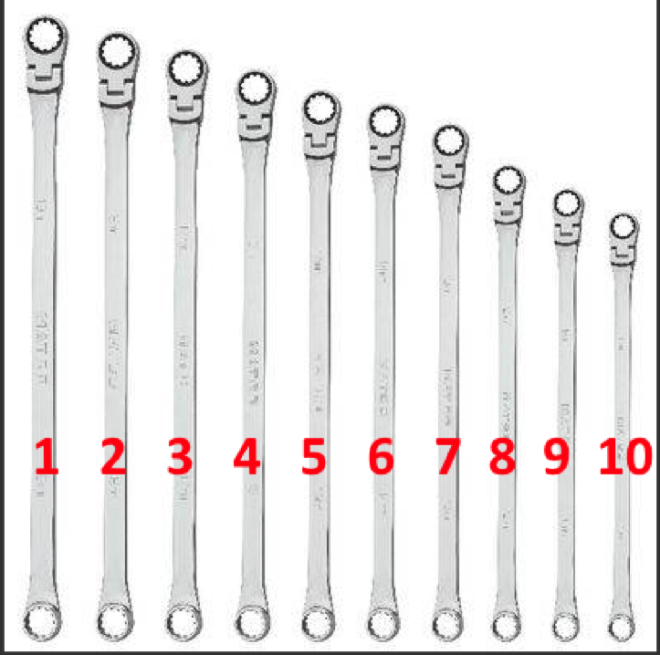
8 | 45 | 8
9 | 60 | 9
10 | 60 | 10
11 | 75 | 1 | Si 10
12 | 75 | 2
13 | 90 | 3
14 | 90 | 4 | Si 8
15 | 105 | 5
16 | 105 | 6
17 | 120 | 7
18 | 120 | 8
19 | 135 | 9
20 | 135 | 10
21 | 150 | 1
22 | 150 | 2 | Si 6
23 | 165 | 3
24 | 165 | 4 | Si 9

